Seidel tarea
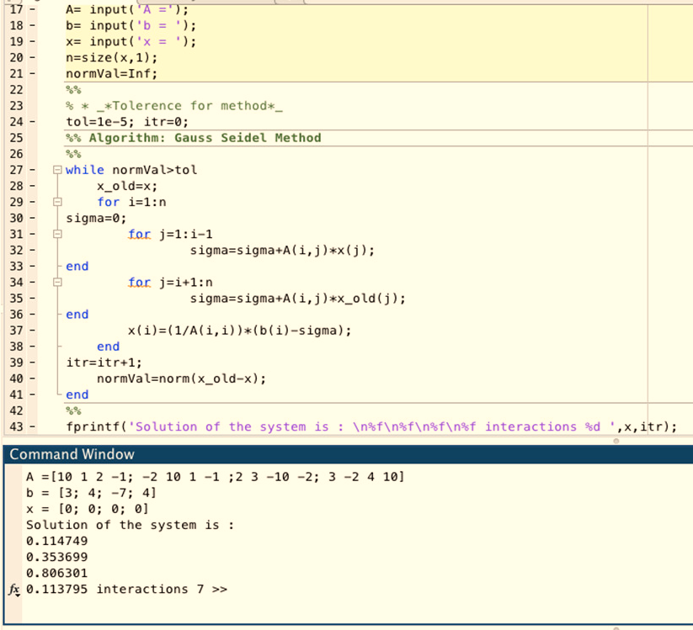
Sistema a solucionar
10 | x | 1 | y | 2 | z | -1 | = | 3
-2 | x | 10 | y | 1 | z | -1 | = | 4 |  | x | y | z | w | error x | error y | error y | error w
2 | x | 3 | y | -10 | z | -2 | = | -7 | 0 | 0 | 0 | 0 | 0 | x inicial
3 |  | -2 |  | 4 |  | 10 | = | 4 | 1 | 0.3 | 0.46 | 0.898 | 0.0428
 |  |  |  |  |  |  |  |  | 2 | 0.07868 | 0.330216 | 0.8062408 | 0.11994288 | 2.8129130656 | 0.39302759406 | 0.11381115915 | 0.64316347915
Verificamos que la matriz sea diagonal dominante |  |  |  |  |  |  |  |  | 3 | 0.117724528 | 0.3549151136 | 0.80603086368 | 0.11325331885 | 0.33166009381 | 0.069591608397 | 0.00026045692474 | 0.059067241649
 |  |  |  |  |  |  |  |  | 4 | 0.11462764779 | 0.35364777507 | 0.80636919831 | 0.11379358135 | 0.027016869585 | 0.0035836179803 | 0.00041957782023 | 0.0047477414774
 |  |  |  |  |  |  |  |  | 5 | 0.11474074097 | 0.3536905865 | 0.80629660787 | 0.11379725186 | 0.00098564098586 | 0.00012104201977 | 9.0029448476E-05 | 3.2254795128E-05
Fila 1 | Valores iniciales |  |  |  |  |  |  | 10 | 6 | 0.11475134496 | 0.35370033339 | 0.80630091864 | 0.11379429573 | 9.2408469764E-05 | 2.7556925776E-05 | 5.3463488381E-06 | 2.5977809021E-05
Fila 2 | Valores iniciales |  |  |  |  |  |  | 10 | 7 | 0.11474921251 | 0.35369918021 | 0.80630073742 | 0.11379477732 | 1.8583615355E-05 | 3.2603419974E-06 | 2.2475464586E-07 | 4.2320786244E-06
Fila 3 | Valores iniciales |  |  |  |  |  |  | -10 | 8 | 0.11474941223 | 0.35369928644 | 0.80630071291 | 0.11379474845 | 1.7404955468E-06 | 3.0032572956E-07 | 3.0393153899E-08 | 2.5369223852E-07
Fila 4 | Valores iniciales |  |  |  |  |  |  | 10 | 9 | 0.11474940362 | 0.35369928428 | 0.80630071632 | 0.11379474924 | 7.5017206895E-08 | 6.1009968889E-09 | 4.2226892474E-09 | 6.9332494055E-09
 |  |  |  |  |  |  |  |  | 10 | 0.11474940323 | 0.35369928394 | 0.80630071598 | 0.11379474943 | 3.366143088E-09 | 9.5796479742E-10 | 4.1758035384E-10 | 1.6063190297E-09
Fila 1 | Suma valores restantes |  |  |  |  |  |  | 3 | 11 | 0.11474940335 | 0.35369928402 | 0.80630071599 | 0.1137947494 | 1.0414106969E-09 | 2.1444439004E-10 | 1.2522390313E-11 | 2.1722740125E-10
Fila 2 | Suma valores restantes |  |  |  |  |  |  | 1 | 12 | 0.11474940334 | 0.35369928401 | 0.80630071599 | 0.1137947494 | 1.052394101E-10 | 1.667189853E-11 | 9.4182298711E-13 | 1.8804050587E-11
Fila 3 | Suma valores restantes |  |  |  |  |  |  | 5
Fila 4 | Suma valores restantes |  |  |  |  |  |  | 1 |  | 10 | 0.11474940334 | 1 |  | 0.35369928401 | 2 | 0.80630071599 | -1 | 0.1137947494 | = | 3
 |  |  |  |  |  |  |  |  |  | -2 | 0.11474940335 | 10 |  | 0.35369928402 | 1 | 0.80630071599 | -1 | 0.1137947494 | = | 4
Sitación | NO DOMINANTE |  |  |  |  |  |  |  |  | 2 | 0.11474940335 | 3 |  | 0.35369928402 | -10 | 0.80630071599 | -2 | 0.1137947494 | = | -7
 |  |  |  |  |  |  |  |  |  | 3 | 0.11474940335 | -2 |  | 0.35369928402 | 4 | 0.80630071599 | 10 | 0.1137947494 | = | 4

Jacobi tarea
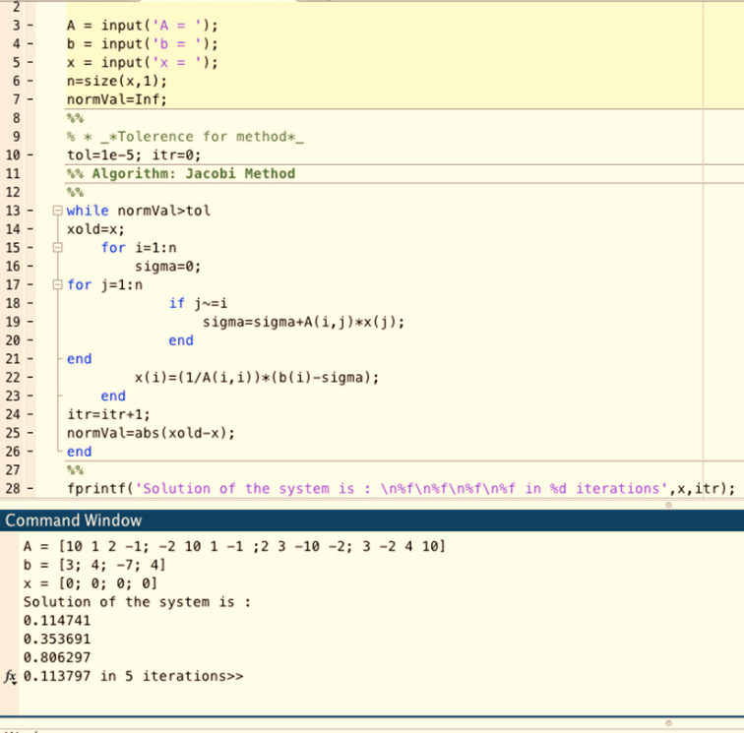
Sistema a solucionar
10 | x | 1 | y | 2 | z | -1 | = | 3
-2 | x | 10 | y | 1 | z | -1 | = | 4 |  | x | y | z | w | error x | error y | error y | error w
2 | x | 3 | y | -10 | z | -2 | = | -7 | 0 | 0 | 0 | 0 | 0 | x inicial
3 |  | -2 |  | 4 |  | 10 | = | 4 | 1 | 0.3 | 0.4 | 0.7 | 0.4
 |  |  |  |  |  |  |  |  | 2 | 0.16 | 0.39 | 0.8 | 0.11 | 0.875 | 0.025641025641 | 0.125 | 2.6363636364
Verificamos que la matriz sea diagonal dominante |  |  |  |  |  |  |  |  | 3 | 0.112 | 0.352 | 0.827 | 0.11 | 0.42857142857 | 0.10795454545 | 0.032648125756 | 8.8313195141E-16
 |  |  |  |  |  |  |  |  | 4 | 0.1104 | 0.3397 | 0.806 | 0.106 | 0.014492753623 | 0.036208419193 | 0.026054590571 | 0.037735849057
 |  |  |  |  |  |  |  |  | 5 | 0.11543 | 0.34148 | 0.80279 | 0.11242 | 0.043576193364 | 0.0052126039592 | 0.0039985550393 | 0.057107276285
Fila 1 | Valores iniciales |  |  |  |  |  |  | 10 | 6 | 0.116536 | 0.342807 | 0.803046 | 0.112551 | 0.009490629505 | 0.0038709827979 | 0.00031878622146 | 0.0011639168022
Fila 2 | Valores iniciales |  |  |  |  |  |  | 10 | 7 | 0.1163652 | 0.3430026 | 0.8036391 | 0.1123822 | 0.0014677927765 | 0.00057025806801 | 0.00073801784906 | 0.0015020172234
Fila 3 | Valores iniciales |  |  |  |  |  |  | -10 | 8 | 0.11621014 | 0.34290913 | 0.80369738 | 0.11223532 | 0.0013343069718 | 0.00027257950233 | 7.2514856276E-05 | 0.0013086789435
Fila 4 | Valores iniciales |  |  |  |  |  |  | 10 | 9 | 0.116193143 | 0.34287229 | 0.803667703 | 0.112239832 | 0.00014628229826 | 0.00010744525316 | 3.6926953627E-05 | 4.0199632516E-05
 |  |  |  |  |  |  |  |  | 10 | 0.1162032136 | 0.3428718583 | 0.8036523492 | 0.1122494339 | 8.6663696193E-05 | 1.2590709607E-06 | 1.9105027212E-05 | 8.5540743203E-05
Fila 1 | Suma valores restantes |  |  |  |  |  |  | 3 | 11 | 0.11620728772 | 0.3428754078 | 0.80365231343 | 0.1122524679 | 3.5059074865E-05 | 1.0352156845E-05 | 4.4509297433E-08 | 2.7028358991E-05
Fila 2 | Suma valores restantes |  |  |  |  |  |  | 1 | 12 | 0.11620724332 | 0.3428762262 | 0.8036535863 | 0.11225196987 | 3.8204158981E-07 | 2.3868700641E-06 | 1.5838590428E-06 | 4.436697197E-06
Fila 3 | Suma valores restantes |  |  |  |  |  |  | 5
Fila 4 | Suma valores restantes |  |  |  |  |  |  | 1 | COMP EC1 | 10 | 0.11620728772 | 1 |  | 0.3428754078 | 2 | 0.80365231343 | -1 | 0.1122524679 | = | 3.000000444
 |  |  |  |  |  |  |  |  | COMP EC2 | -2 | 0.11620728772 | 10 |  | 0.3428754078 | 1 | 0.80365231343 | -1 | 0.1122524679 | = | 3.8877393481
Sitación | NO DOMINANTE |  |  |  |  |  |  |  | COMP EC3 | 2 | 0.11620728772 | 3 |  | 0.3428754078 | -10 | 0.80365231343 | -2 | 0.1122524679 | = | -6.9999872713
 |  |  |  |  |  |  |  |  | COMP EC4 | 3 | 0.11620728772 | -2 |  | 0.3428754078 | 4 | 0.80365231343 | 10 | 0.1122524679 |  | 4.0000049803

